補足
補足

■汎用消込仕訳出力 抽出件数、抽出金額、出力件数、出力金額の履歴について
 | 汎用消込仕訳出力の出力履歴は、出力時点の「件数」「金額」を表示します
 | 件数のロジック：出力設定による、フィルタリングおよびデータ集約をされた後の件数
 | 金額の計算ロジック：出力設定によるフィルタリングを行った後、金額計算を行います
 | ※金額計算に利用する項目は、レイアウト設定に関われているかどうかにかかわらず、固定となります

 | 出力設定の登録内容を出力時点から変更しても、履歴の出力件数、金額の値は変わりません。
 | 出力履歴をチェックして再出力を行った場合、出力時点ではなく、現時点の出力設定を利用します。
 | そのため「同一伝票内で集計する」設定を変更した場合などファイル出力件数が、出力履歴の件数と金額が合わない場合があります

 | また、下記の操作を行った場合、金額についても履歴と差異が発生するケースがあります。
 | ・ | (前受)入金データとして出力済のデータを「未消込入金データ削除」画面から削除した場合

■出力取消できないデータについて
 | 「汎用消込仕訳出力」画面から直接取消ができないデータが発生する場合があります。
 | 下記の条件に一致するデータは「汎用消込仕訳出力画面」の出力取消で取消を行うことができず、先に「前受金振替・分割処理」画面から「振替取消」を行う必要があります。

 | 出力取消不可となる条件
 | 1 | 前受の入金データとして汎用消込仕訳出力画面で出力済となっている。
 | 2-1 | 1.のデータを前受金振替・分割処理画面から振替・分割を行っている。
 | 2-2 | 1.のデータが前受自動振替機能により振替・分割が行われている。
 | ※１と２(2-1または2-2のいづれか)の条件を満たすとき 1.のデータが出力取消できないデータとなります。（出力取消には2の条件を解除する必要がある）

 | 出力取消を行いたい履歴に条件を満たすデータが存在する場合、確認ダイアログに取消できないデータが存在する旨のメッセージが表示されます。
 | 取消を実行すると該当データ以外の出力取消が行われ、出力履歴の件数、金額は出力取消できなかったデータの合計に更新されます。
 | 「前受金振替・分割処理」画面から「振替取消」を行い、再度出力取消を実行します。

 | 出力取消 確認取消メッセージサンプル
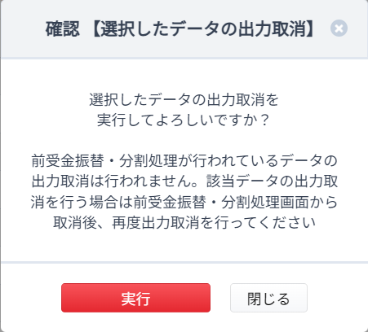

■消込解除、前受解除機能との連動について
 | 汎用消込仕訳出力で出力した消込データは、消込解除を行うことができません
 |  | ※消込解除…一括消込画面より実施

 | 汎用消込仕訳出力で出力した前受データは、前受解除を行うことができません
 |  | ※前受解除…一括前受計上画面で実施

■履歴について
 | 「汎用消込仕訳出力」画面から出力を行った場合のみ、「汎用消込仕訳出力」画面で履歴管理されます。
 | 通常の消込仕訳出力や「〇〇 消込仕訳出力」など他サービス向けの仕訳出力画面で出力を行うと「汎用消込仕訳出力」画面の履歴には表示されません。

 | ※すべての消込仕訳出力画面で共通となりますが仕訳出力済を判別する項目として仕訳出力日時を利用しています。
 | 他の消込仕訳出力画面で出力を行ってしまうと仕訳出力日が更新され出力済データとなってしまい、「汎用消込仕訳出力」画面で出力を行うことができなくなります。

